Dimension Sprite
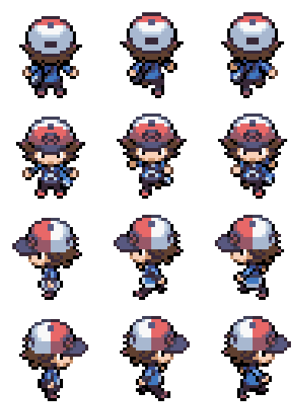
HERO MARCHE | Ligne (y) | Colonne (x)
Nombre de sprite | 4 | 3
Pixel Border 1 | 3 | 4
Pixel Border 2 | 0 | 4
Pixel Séparation | 3 | 8
Pixel Sprite | 29 | 24
Pixel Total | 128 | 96
Taille Tot Original | 8.9389418877 | 6.7041859606
Taille Crop | 2.0252290214 | 1.6760464901
Taille Crop Voulue | 2 | 1.6551724138
Taille Tot Reshape | 8.8275862069 | 6.6206896552
Vérification | TRUE | TRUE
Numéro Crop | 3 | 0
Timing / Clip | 0.2 | 1
Nom Feuille | Dimension Sprite
Nom Sprite | Hero_Marche
Nom Sprite Original | Hero_Marche_Originel

HERO MARCHE | Ligne (y) | Colonne (x)
Nombre de sprite | 4 | 3
Pixel Border 1 | 3 | 4
Pixel Border 2 | 0 | 4
Pixel Séparation | 3 | 8
Pixel Sprite | 29 | 24
Pixel Total | 128 | 96
Taille Tot Original | 2.0248750581 | 1.6783860599
Taille Crop | 2.0252290214 | 1.6760464901
Vérification | TRUE | TRUE
Numéro Crop | 2 | 2
Nom Feuille | Dimension Sprite
Nom Sprite | Hero_Marche
Nom Sprite Original | Hero_Marche_Originel

Listes_Sprite Sheet
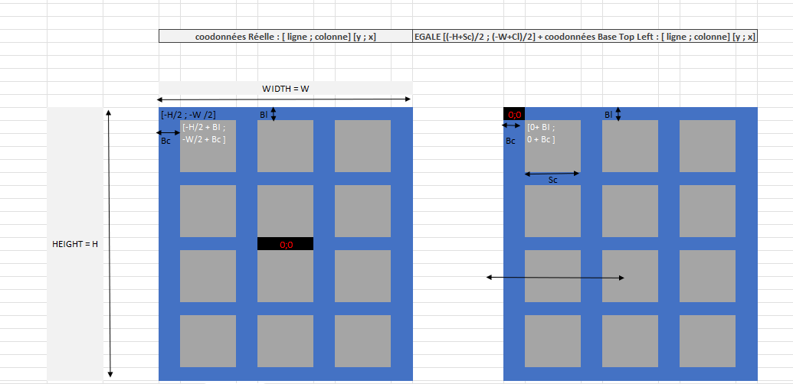
HERO MARCHE | Ligne (y) | Colonne (x)
Nombre de sprite | 4 | 3
Pixel Border 1 | 3 | 4
Pixel Border 2 | 0 | 4
Pixel Séparation | 3 | 8
Pixel Sprite | 29 | 24
Pixel Total | 128 | 96
Taille Tot Original | 8.9389418877 | 6.7041859606
Taille Crop | 2.0252290214 | 1.6760464901
Taille Crop Voulue | 2 | 1.6551724138
Taille Tot Reshape | 8.8275862069 | 6.6206896552
Vérification | TRUE | TRUE
Numéro Crop | 3 | 1
Timing / Clip | 0.2 | 1.1
Nom Feuille | Dimension Sprite
Nom Sprite | Hero_Marche
Nom Sprite Original | Hero_Marche_Originel

Bourg Palette
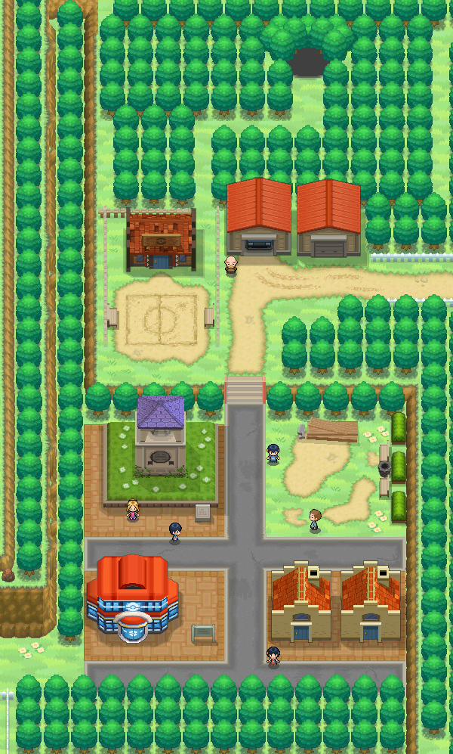
Game state
TRUE

